Trang_bìa
Posts and Telecommunications Institute of Technology |  |  |  |  |  |  | Thiết kế |  | Tài liệu phát triển |  | Tên hệ thống |  |  | Website kinh doanh đồ chơi trẻ em |  |  |  | Người tạo |  | N P Nhanh | Ngày tạo |  | 2023-10-02
 |  |  |  |  |  |  |  |  |  |  |  |  |  |  |  |  |  | Người cập nhật |  |  | Ngày cập nhật
 |  |  |  |  |  |  |  |  |  |  | Màn hình (ID) |  |  | Update_Info_User |  | Màn hình (Tên) |  | Cập nhật thông tin tài khoản

 | Tài liệu phát triển hệ thống

 | Version 1.0

 |  |  |  |  |  |  |  |  |  | 1. Mục đích |  |  |  | 7. Giao diện màn hình
 |  |  |  |  |  |  |  |  |  | 2. Giới hạn hoạt động |  |  |  | 8. Danh sách hạng mục
 |  |  |  |  |  |  |  |  |  | 3. Giới hạn hệ thống |  |  |  | 9. Khái quát chức năng
 |  |  |  |  |  |  |  |  |  | 4. Chức năng liên quan |  |  |  | 10. Xử lý chi tiết
 |  |  |  |  |  |  |  |  |  | 5. Không bao gồm
 |  |  |  |  |  |  |  |  |  | 6. Sơ đồ

Posts and Telecommunications Institute of Technology |  |  |  |  |  |  | Thiết kế |  | Tài liệu phát triển |  | Tên hệ thống |  |  | Website kinh doanh đồ chơi trẻ em |  |  |  | Người tạo |  | N P Nhanh | Ngày tạo |  | 2023-10-02
 |  |  |  |  |  |  |  |  |  |  |  |  |  |  |  |  |  | Người cập nhật |  |  | Ngày cập nhật
 |  |  |  |  |  |  |  |  |  |  | Màn hình (ID) |  |  | Update_Info_User |  | Màn hình (Tên) |  | Cập nhật thông tin tài khoản

 | Lịch sử chỉnh sửa

 | Ver |  | Ngày cập nhật |  |  | Nội dung cập nhật |  |  |  |  |  |  |  | Người cập nhật
 |  |  |  |  |  |  |  |  |  |  |  |  |  |  | Ngày duyệt |  | Người duyệt |  | Ngày duyệt |  |  | Người duyệt
 | 1 |  | 2018-01-10 |  |  | Tạo mới |  |  |  |  |  |  |  | TrungNH

Posts and Telecommunications Institute of Technology |  |  |  |  |  |  | Thiết kế |  | Tài liệu phát triển |  | Tên hệ thống |  |  | Website kinh doanh đồ chơi trẻ em |  |  |  | Người tạo |  | N P Nhanh | Ngày tạo |  | 2023-10-02
 |  |  |  |  |  |  |  |  |  |  |  |  |  |  |  |  |  | Người cập nhật |  |  | Ngày cập nhật
 |  |  |  |  |  |  |  |  |  |  | Màn hình (ID) |  |  | Update_Info_User |  | Màn hình (Tên) |  | Cập nhật thông tin tài khoản

 | 1. Mục đích
 |  | - Dùng để user cập nhật hthông tin cá nhân
 |  | - User nhập tất cả các thông tin cơ bản, ảnh đại diện, xác thực email nếu chưa xác thực
 |  | - Sau khi nhất nút cập nhật, hệ thống sẽ kiểm tra
 |  |  | + Trường hợp phát sinh lỗi, hệ thống sẽ thông báo lỗi cho người dùng tại màn hình này.
 |  |  | + Nếu hoàn tất (cập nhật dữ liệu thành công), hệ thống sẽ hiển thị thông báo "Cập nhật thông tin thành công!" và hiển thị thông tin được cập nhật

 | 2. Giới hạn hoạt động
 |  | Không có

 | 3. Giới hạn hệ thống
 |  | Không có

 | 4. Chức năng liên quan
 |  | Gửi mail xác thực

 | 5. Không bao gồm
 |  | Không có

Posts and Telecommunications Institute of Technology |  |  |  |  |  |  | Thiết kế |  | Tài liệu phát triển |  | Tên hệ thống |  |  | Website kinh doanh đồ chơi trẻ em |  |  |  | Người tạo |  | N P Nhanh | Ngày tạo |  | 2023-10-02
 |  |  |  |  |  |  |  |  |  |  |  |  |  |  |  |  |  | Người cập nhật |  |  | Ngày cập nhật
 |  |  |  |  |  |  |  |  |  |  | Màn hình (ID) |  |  | Update_Info_User |  | Màn hình (Tên) |  | Cập nhật thông tin tài khoản

Màn hình cập nhật thông tin
 | 6. Sơ đồ

Khởi động
hệ thống

Màn hình chính

Allcode
User

 | Table

 |  |  | № | Loại | Tên |  |  |  |  |  |  | I/O | Ghi Chú
 |  |  | 1 | M | User |  |  | Table quản lý thông tin user |  |  |  | I/O
 |  |  | 2 | M | Allcode |  |  | Table chứa danh sách loại giới tính |  |  |  | O
 |  |  | 4 | M
 |  |  | 5
 |  |  | 6
 |  |  | 7
 |  |  | 8
 |  |  | 9
 |  |  | 10

 |  |  |  | ※ Loại (M: Master / T: Transaction table / Ⅰ: INI file / W: work table / V: view / S: stored procedures / L: SQL loader / F: file)

Thiết_kế
Posts and Telecommunications Institute of Technology |  |  |  |  |  | Thiết kế |  |  | Tài liệu phát triển |  |  |  |  | Tên hệ thống |  |  | Website kinh doanh đồ chơi trẻ em |  |  | Người tạo | N P Nhanh | Ngày tạo | 2023-10-02
 |  |  |  |  |  |  |  |  |  |  |  |  |  |  |  |  |  |  |  | Người cập nhật |  | Ngày cập nhật
 |  |  |  |  |  |  |  |  |  |  |  |  |  | Màn hình (ID) |  |  | Update_Info_User |  | Màn hình (Tên) | Cập nhật thông tin tài khoản

 | 7. Giao diện
 |  |  |  | Click vào ảnh đại diện của người dùng sau khi đăng nhập trên thanh header để chuyển đến màn hình quản lý thông tin tài khoản

 |  |  |  |  | *Hình giao diện chính
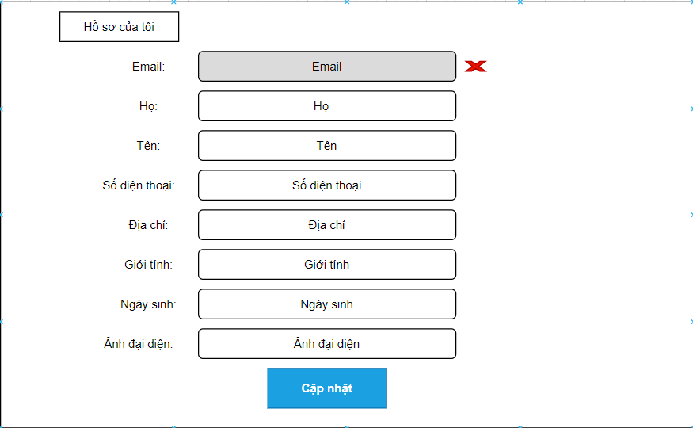

Posts and Telecommunications Institute of Technology |  |  |  |  |  | Thiết kế |  |  | Tài liệu phát triển |  |  |  |  | Tên hệ thống |  |  | Website kinh doanh đồ chơi trẻ em |  |  | Người tạo | N P Nhanh | Ngày tạo | 2023-10-02
 |  |  |  |  |  |  |  |  |  |  |  |  |  |  |  |  |  |  |  | Người cập nhật |  | Ngày cập nhật
 |  |  |  |  |  |  |  |  |  |  |  |  |  | Màn hình (ID) |  |  | Update_Info_User |  | Màn hình (Tên) | Cập nhật thông tin tài khoản

 | 8. Danh sách hạng mục

 |  | [Vùng hiển thị cố định]
 |  | № | Tên hạng mục |  |  |  | Control |  |  |  |  | Nội dung hiển thị |  |  |  |  |  |  | Ý nghĩa
 |  | 1 | Email |  |  |  | TextView |  |  |  |  | Email |  |  |  |  |  |  | Mô tả nội dung nhập cho người dùng
 |  | 2 | Họ |  |  |  | TextView |  |  |  |  | Họ |  |  |  |  |  |  | Mô tả nội dung nhập cho người dùng
 |  | 3 | Tên |  |  |  | TextView |  |  |  |  | Tên |  |  |  |  |  |  | Mô tả nội dung nhập cho người dùng
 |  | 4 | Số điện thoại |  |  |  | TextView |  |  |  |  | Số điện thoại |  |  |  |  |  |  | Mô tả nội dung nhập cho người dùng
 |  | 5 | Địa chỉ |  |  |  | TextView |  |  |  |  | Địa chỉ |  |  |  |  |  |  | Mô tả nội dung nhập cho người dùng
 |  | 6 | Giới tính |  |  |  | TextView |  |  |  |  | Giới tính |  |  |  |  |  |  | Mô tả nội dung nhập cho người dùng
 |  | 7 | Ngày sinh |  |  |  | TextView |  |  |  |  | Ngày sinh |  |  |  |  |  |  | Mô tả nội dung nhập cho người dùng
 |  | 8 | Ảnh đại diện |  |  |  | TextView |  |  |  |  | Ảnh đại diện |  |  |  |  |  |  | Mô tả nội dung nhập cho người dùng

 |  | [Vùng nhập]
 |  | № | Tên hạng mục |  |  | Loại dữ liệu | Độ dài |  |  | Bắt buộc |  |  | I/O | Control |  | Format |  | Ghi chú
 |  | 1 | Email |  |  | Chuỗi chữ |  | 64 |  |  |  |  | Out | TextView
 |  | 2 | Họ |  |  | Chuỗi chữ | 30 |  |  |  | Y |  | In/Out | EditText
 |  | 3 | Tên |  |  | Chuỗi chữ | 30 |  |  |  | Y |  | In/Out | EditText
 |  | 4 | Số điện thoại |  |  | Chuỗi số | 10 |  |  |  | Y |  | In/Out | EditText
 |  | 5 | Địa chỉ |  |  | Chuỗi kí tự |  | 15 |  |  | Y |  | In/Out | EditText
 |  | 6 | Giới tính |  |  | Chuỗi chữ | 5 |  |  |  | Y |  | In/Out | Drop-down list
 |  | 7 | Ngày sinh |  |  | Chuỗi chữ | 15 |  |  |  | Y |  | In/Out | EditText |  |  | dd/mm/yyyy
 |  | 8 | Ảnh đại diện |  |  | Image | 100 |  |  |  |  |  | In/Out | ImageView

 |  | [Vùng nút]
 |  | № | Tên hạng mục |  |  |  | Control |  |  |  |  |  |  |  | Ghi chú
 |  | 1 | Tải ảnh |  |  |  | Button
 |  | 2 | Đổi ngày sinh |  |  |  | TextView
 |  | 3 | Đổi giới tính |  |  |  | Drop-down list
 |  | 6 | Cập nhật |  |  |  | Button

Posts and Telecommunications Institute of Technology |  |  |  |  |  | Thiết kế |  |  | Tài liệu phát triển |  |  |  |  | Tên hệ thống |  |  | Website kinh doanh đồ chơi trẻ em |  |  | Người tạo | N P Nhanh | Ngày tạo | 2023-10-02
 |  |  |  |  |  |  |  |  |  |  |  |  |  |  |  |  |  |  |  | Người cập nhật |  | Ngày cập nhật
 |  |  |  |  |  |  |  |  |  |  |  |  |  | Màn hình (ID) |  |  | Update_Info_User |  | Màn hình (Tên) | Cập nhật thông tin tài khoản

 | 9. Khái quát chức năng
 |  | (1) Hiển thị ban đầu
 |  |  | 1. Hiển thị màn hình ở trạng thái ban đầu

 |  | (2) Thay đổi ảnh đại diện
 |  |  | 1. Nhấn vào Tải ảnh để thay đổi ảnh đại diện
 |  |  | Sau khi chọn hoàn tất, sẽ hiển thị kết quả ra Lightbox để xem trước ảnh

 |  | (3) Thay đổi ngày sinh
 |  |  | 1. Nhấn vào TextView Ngày sinh để thay đổi ngày sinh
 |  |  | 2. Hiển thị DatePicker để người dùng chọn ngày, tháng, năm.
 |  |  | Sau khi chọn hoàn tất hiển thị kết quả ra view

 |  | (4) Thay đổi giới tính
 |  |  | 1. Nhấn vào TextView Giới tính để thay đổi
 |  |  | 2. Hiển thị danh sách các giới tính
 |  |  | Sau khi người dùng chọn hoàn tất, nội dung sẽ hiển thị ra view

 |  | (5) Xác thực email
 |  |  | 1. Nhấn vào "xác thực email ngay"
 |  |  | 2. Kiểm tra email và nhấp vào đường dẫn trong mail và hoàn thành xác thực
 |  |  | Sau khi hoàn tất, tại trang hồ sơ phần email sẽ hiển thị tick xanh

 |  | (6) Lưu hồ sơ của người dùng
 |  |  | 1. Nhấn button "Cập nhật" để xử lý
 |  |  | 2. Kiểm tra thông tin ở các trường bắt buộc
 |  |  | Nếu có lỗi, thông báo lỗi tại màn hình này
 |  |  | Lưu thành công thì hiển thị thông báo "Cập nhật thông tin thành công!" và hiển thị thông tin được cập nhật

Posts and Telecommunications Institute of Technology |  |  |  |  |  | Thiết kế |  |  | Tài liệu phát triển |  |  |  |  | Tên hệ thống |  |  | Website kinh doanh đồ chơi trẻ em |  |  | Người tạo | N P Nhanh | Ngày tạo | 2023-10-02
 |  |  |  |  |  |  |  |  |  |  |  |  |  |  |  |  |  |  |  | Người cập nhật |  | Ngày cập nhật
 |  |  |  |  |  |  |  |  |  |  |  |  |  | Màn hình (ID) |  |  | Update_Info_User |  | Màn hình (Tên) | Cập nhật thông tin tài khoản

 | 10. Xử lý chi tiết
 |  | (1) Hiển thị ban đầu
 |  |  | Xem chi tiết
 |  | (2) Thay đổi ảnh đại diện
 |  |  | Xem chi tiết
 |  | (3) Thay đổi ngày sinh
 |  |  | Xem chi tiết
 |  | (4) Thay đổi giới tính
 |  |  | Xem chi tiết
 |  | (5) Xác thực email
 |  |  | Xem chi tiết
 |  | (6) Lưu hồ sơ
 |  |  | Xem chi tiết

Xử lý 10.2
Posts and Telecommunications Institute of Technology |  |  |  |  | Thiết kế | Tài liệu phát triển | Tên hệ thống | Website kinh doanh đồ chơi trẻ em |  | Người tạo | N P Nhanh | Ngày tạo | 2023-10-02
 |  |  |  |  |  |  |  |  |  | Người cập nhật |  | Ngày cập nhật
 |  |  |  |  |  |  | Màn hình (ID) | Update_Info_User | Màn hình (Tên) | Cập nhật thông tin tài khoản

 | 10. Xử lý chi tiết
 |  | (2) Thay đổi ảnh đại diện
 |  |  | 1. Nhấn "Tải ảnh" để thực hiện xử lý
 |  |  | 2. Hiển thị hộp thoại chọn file ảnh trên máy tính
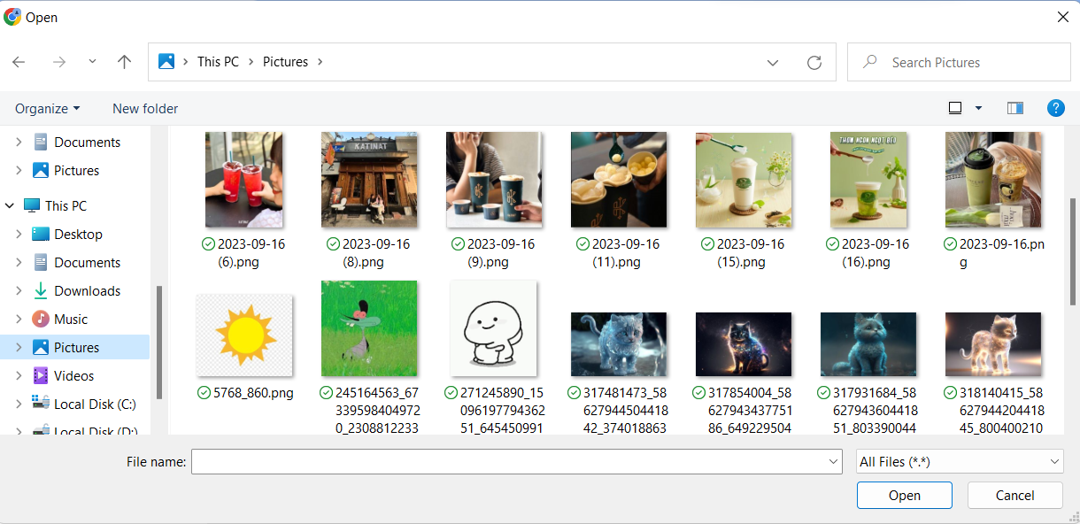

 |  |  |  | 3. Nhận kết quả trả về và hiển thị lên ImageView

Xử lý 10.3
Posts and Telecommunications Institute of Technology |  |  |  |  |  | Thiết kế | Tài liệu phát triển | Tên hệ thống | Website kinh doanh đồ chơi trẻ em |  | Người tạo | N P Nhanh | Ngày tạo | 2023-10-02
 |  |  |  |  |  |  |  |  |  |  | Người cập nhật |  | Ngày cập nhật
 |  |  |  |  |  |  |  | Màn hình (ID) | Update_Info_User | Màn hình (Tên) | Cập nhật thông tin tài khoản

 | 10. Xử lý chi tiết
 |  | (3) Thay đổi ngày sinh
 |  |  | 1. Nhấn vào TextView "Ngày sinh" để thay đổi ngày sinh
 |  |  | 2. Hiển thị DatePicker để người dùng chọn ngày, tháng năm
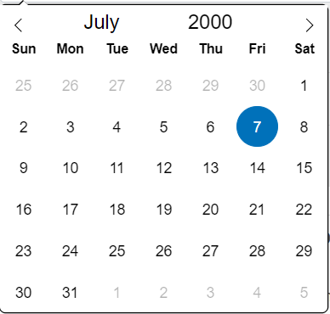

 |  |  |  |  | Hình minh hoạ
 |  |  |  | a. Hiển thị ngày sinh user trên DatePicker
 |  |  |  | b. Hiển thị ngày đã chọn ra View

Xử lý 10.5
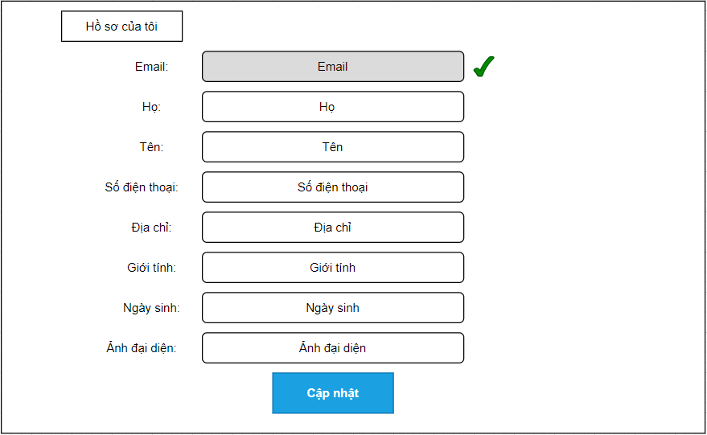
Posts and Telecommunications Institute of Technology |  |  |  |  |  | Thiết kế | Tài liệu phát triển | Tên hệ thống | Website kinh doanh đồ chơi trẻ em |  | Người tạo | N P Nhanh | Ngày tạo | 2023-10-02
 |  |  |  |  |  |  |  |  |  |  | Người cập nhật |  | Ngày cập nhật
 |  |  |  |  |  |  |  | Màn hình (ID) | Update_Info_User | Màn hình (Tên) | Cập nhật thông tin tài khoản

 | 10. Xử lý chi tiết
 |  | (6) Xác thực email
 |  |  | 1. Nhấn vào "xác thực email ngay" để thực hiện xử lý
 |  |  |  |  | Nếu thành công hệ thống sẽ gửi mail về email user
 |  |  |  |  | Trường hợp thất bại, hệ thống sẽ gửi thông báo lỗi tại màn hình
 |  |  | 2. Kiểm tra email và nhấp vào đường dẫn trong mail

 |  |  |  | *Hình ảnh minh hoạ email

 |  |  | 3. Xác thực email hoàn tất và trang hồ sơ user, phần email hiện tick xanh

